상품제안서
여행용 레디백 미니캐리어 14인치 | 상품코드: S29163

 |  |  |  |  |  |  | 02-713-8555 | www.synergygift.co.kr
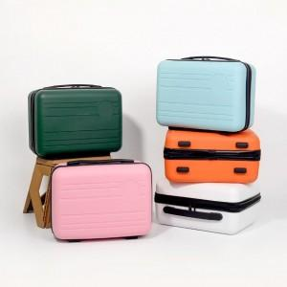 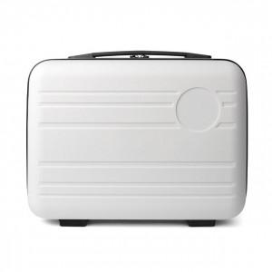 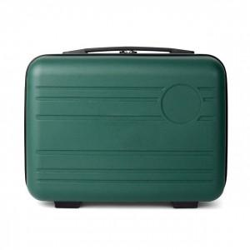

【상세/제작정보】 | <p>* 레이저,전사인쇄 진행 시 P.P재질의 원판에 인쇄</p><p>&nbsp; 원판은 색상 블랙/화이트 선택가능 화이트 원판에 풀컬러 인쇄가능</p><p>&nbsp;</p><p>* 부직포(손잡이형) - 무료증정 , 부직포 색상 화이트</p><p>&nbsp;</p><p>* 부직포 실크인쇄 - 1천원 별도​</p>

【인쇄/포장옵션】 | 실크, 레이저, 에폭시, 풀칼라 / 종이케이스

【공급단가】 | 수량 | 30~ | 50~ | 100~ | 300~ | 1,000~
*VAT별도 | 단가 | 15,100원 | 14,600원 | 14,100원 | 13,500원 | 13,000원

【상품 URL】 | https://www.synergygift.co.kr:443/src/goods_detail.php?gdno=29163

